벤포드 분석
분석 계정과목: | 59_외상매입금(25100)
금액 기준열: | 대변

벤포드 법칙 분석 결과
첫째 자리 수 | 실제 건수 | 실제 분포 (%) | 벤포드 분포 (%) | 차이 (%)
1 | 46 | 25.6 | 30.1 | -4.5
2 | 33 | 18.3 | 17.6 | 0.7
3 | 24 | 13.3 | 12.5 | 0.8
4 | 16 | 8.9 | 9.7 | -0.8
5 | 15 | 8.3 | 7.9 | 0.4
6 | 7 | 3.9 | 6.7 | -2.8
7 | 10 | 5.6 | 5.8 | -0.2
8 | 8 | 4.4 | 5.1 | -0.7
9 | 21 | 11.7 | 4.6 | 7.1

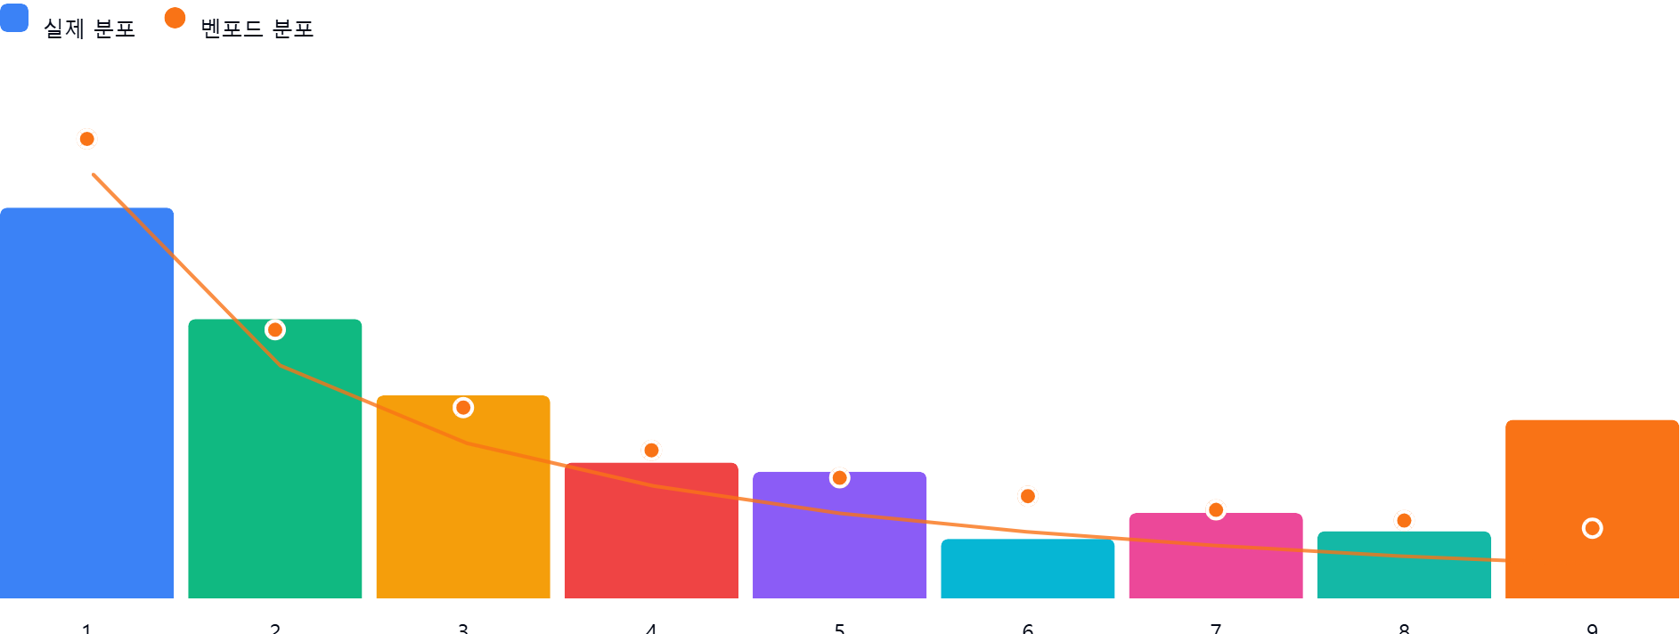

AI 감사인 의견
제시해주신 ‘59_외상매입금(25100)’ 계정의 벤포드 법칙 분석 결과를 회계 감사인의 관점에서 검토한 의견입니다.

---

## 1. 전반적 평가
전반적으로 볼 때, **데이터 분포가 벤포드 법칙에서 상당히 벗어나 있어 이상 징후(Anomaly)가 의심되는 상황**입니다.

일반적인 자연 발생적 데이터는 벤포드 법칙을 따르지만, 본 데이터는 첫째 자리 수 '1'의 빈도가 예상치보다 낮고, '9'의 빈도가 비정상적으로 높게 나타나고 있습니다. 180건이라는 표본 크기는 통계적 유의성을 논하기에 아주 크지는 않으나, 특정 숫자에 데이터가 몰려 있다는 점은 관리 목적의 조작이나 반복적인 특정 금액의 입력 가능성을 시사합니다.

## 2. 특이사항 분석
가장 주목해야 할 부분은 **첫째 자리 수 '9'**입니다.

- **분석 수치**: 실제 분포(11.7%)가 벤포드 분포(4.6%) 대비 **+7.1%p**의 큰 차이를 보입니다.
- **잠재적 위험**:
- **인위적 조작 가능성**: 벤포드 법칙에서 '9'가 과다하게 나타나는 것은 흔히 승인 한도(Approval Limit)를 회피하기 위해 특정 금액대(예: 900,000원, 9,000,000원 등)로 금액을 임의로 맞추었을 때 발생하는 전형적인 패턴입니다.
- **통제 환경 결여**: 특정 금액대의 거래가 빈번하게 발생한다는 것은 내부 통제상의 승인 프로세스를 우회하거나, 실거래가 아닌 형식적인 거래가 입력되었을 가능성을 배제할 수 없습니다.

## 3. 권고사항
본 분석 결과만으로 부정행위를 단정할 수는 없으나, 리스크 관리를 위해 다음과 같은 후속 조치를 권고합니다.

1. **상세 거래 전수 조사**:
- 첫째 자리 수가 '9'로 시작하는 21건의 데이터를 추출하십시오.
- 해당 거래들의 **전표 건별 금액을 확인**하여, 특정 금액(예: 9,000,000원 등)이 반복되는지, 혹은 동일한 거래처나 담당자에 의해 발생했는지 확인하십시오.

2. **승인 한도(Approval Threshold) 확인**:
- 회사의 지출 결의 승인 한도 규정을 확인하십시오. 만약 승인 한도가 1,000만 원이라면, 900만 원대 거래가 한도 회피 목적일 가능성이 매우 높습니다.

3. **거래처 및 계정 상대역 조사**:
- '9'로 시작하는 거래가 특정 거래처에 집중되어 있다면 해당 거래의 적정성(세금계산서 발행 여부, 실물 입고 증빙 등)을 검증하십시오.

4. **표본 확대 검토**:
- 분석 대상 기간을 늘리거나, 유사 계정(예: 미지급금)으로 분석 범위를 확대하여 동일한 패턴이 나타나는지 비교 분석하시기 바랍니다.

**결론적으로, 현재 데이터는 정상적인 비즈니스 로그와는 차이를 보이고 있으므로, 해당 21건에 대한 구체적인 증빙 확인(Vouching) 절차를 수행할 것을 강력히 권고합니다.**

